Comutarea LED-urilor
 | Comutarea LED-urilor
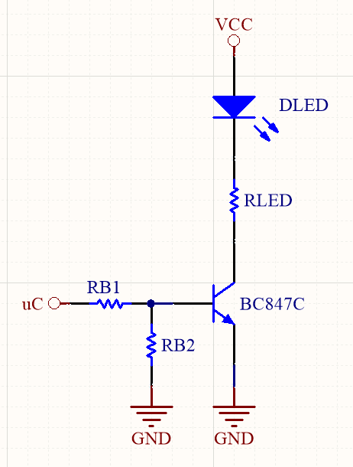

Parametrii Variabile
Parametru | Descriere | Valoare |  |  | Unitate de măsură
 |  | Min. | Typ. | Max.
VCC | Tensiunea de alimentare. | 3 | 3.3 | 5.5 | V
RLED | Rezistență de limitarea a curentului prin LED. | 432.4 | 470 | 507.6 | Ω
RB2 | Rezistență pull-down. | 9.2 | 10 | 10.8 | kΩ
RB1 | Rezistența RB1. Ales după calcule de mai jos. | 1.84 | 2 | 2.16 | kΩ

Parametrii Fixe
Parametru | Descriere | Valoare |  |  | Unitate de măsură
 |  | Min. | Typ. | Max.
VFWD | Căderea de tensiune pe LED. | 1.85 | 1.9 | 1.95 | V
VCEsat | Tensiunea C-E când tranzistorul este în saturație. | 25 | 30 | 40 | mV
VBEsat | Tensiunea B-E când tranzistorul este în saturație. | 700 | 750 | 780 | mV

Parametrii Calculate |  |  |  |  |  | Calcule de verificare
Parametru | Descriere | Valoare |  |  | Unitate de măsură | Parametru | Descriere | Valoare |  |  | Unitate de măsură
 |  | Min. | Typ. | Max. |  |  |  | Min. | Typ. | Max.
ILED | Curentul prin LED. | 1.99 | 2.91 | 8.38 | mA | IB | Curentul prin baza tranzistorului. | 0.94 | 1.20 | 2.54 | mA
IB | Curentul prin baza tranzistorului. | 0.20 | 0.29 | 0.84 | mA | β | Amplificarea în curent a tranzistorului. | 0.78 | 2.43 | 8.89 | -
IB2 | Curentul prin rezistența RB2. | 64.81 | 75.00 | 84.78 | µA
IB1 | Curentul prin rezistența RB1. | 0.26 | 0.37 | 0.92 | mA
RB1 | Rezistența RB1. | 2.40 | 6.96 | 18.20 | kΩ

Formule folosite |  |  |  |  |  | Formule folosite
$$I_{LED}=\frac{V_{CC}−V_{FWD}−V_{CEsat}}{R_{LED}}$$
$$I_{B}=I_{B_{1}}−I_{B_{2}}=\frac{V_{CC}−V_{BEsat}}{R_{B_{1}}}−I_{B_{2}}$$

$$I_{B}=\frac{I_{LED}}{10}$$
$$β=\frac{I_{LED}}{I_{B}}$$

$$I_{B_{2}}=\frac{V_{BEsat}}{R_{B_{2}}}$$

$$I_{B_{1}}=I_{B_{2}}+I_{B}$$

$$R_{B_{1}}=\frac{V_{CC}−V_{BEsat}}{I_{B_{1}}}$$

Comutarea 7 segmentului
 | Comutarea 7 segmentului

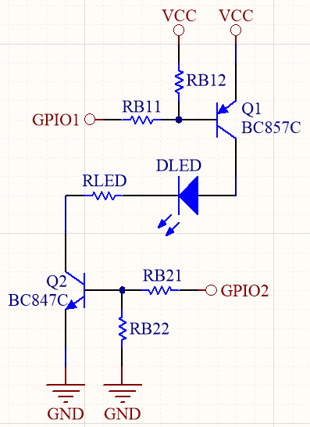
Parametrii Variabile
Parametru | Descriere | Valoare |  |  | Unitate de măsură
 |  | Min. | Typ. | Max.
VCC | Tensiunea de alimentare. | 3 | 3.3 | 5.5 | V
RLED | Rezistență de limitarea a curentului prin LED. | 202.4 | 220 | 237.6 | Ω
RB12 | Rezistență pull-up. | 9.2 | 10 | 10.8 | kΩ
RB11 | Rezistența RB11. Ales după calcule de mai jos. | 0.92 | 1 | 1.08 | kΩ
RB22 | Rezistență pull-down. | 9.2 | 10 | 10.8 | kΩ
RB21 | Rezistența RB21. Ales după calcule de mai jos. | 0.92 | 1 | 1.08 | kΩ

Parametrii Fixe
Parametru | Descriere | Valoare |  |  | Unitate de măsură
 |  | Min. | Typ. | Max.
VFWD | Căderea de tensiune pe LED. | 1.8 | 2.1 | 2.6 | V
VCEsat2 | Tensiunea C-E a tranzistorului 2 când aceasta este în saturație. | 25 | 30 | 40 | mV
VBEsat2 | Tensiunea B-E a tranzistorului 2 când aceasta este în saturație. | 700 | 750 | 780 | mV
VECsat1 | Tensiunea E-C a tranzistorului 1 când aceasta este în saturație. | 40 | 100 | 180 | mV
VEBsat1 | Tensiunea E-B a tranzistorului 1 când aceasta este în saturație. | 760 | 840 | 900 | mV

Parametrii Calculate |  |  |  |  |  | Calcule de verificare
Parametru | Descriere | Valoare |  |  | Unitate de măsură | Parametru | Descriere | Valoare |  |  | Unitate de măsură
 |  | Min. | Typ. | Max. |  |  |  | Min. | Typ. | Max.
ILED | Curentul prin LED. | 0.76 | 4.86 | 17.96 | mA | IB1 | Curentul prin baza tranzistorului 1. | 1.85 | 2.38 | 5.08 | mA
IB1, IB2 | Curentul prin baza tranzistorului 1 și 2. | 0.08 | 0.49 | 1.80 | mA | β1 | Amplificarea în curent a tranzistorului 1. | 0.15 | 2.05 | 9.73 | -
IB12 | Curentul prin rezistența RB12. | 70.37 | 84.00 | 97.83 | µA | IB2 | Curentul prin baza tranzistorului 2. | 1.97 | 2.47 | 5.15 | mA
IB11 | Curentul prin rezistența RB11. | 0.15 | 0.57 | 1.89 | mA | β2 | Amplificarea în curent a tranzistorului 2. | 0.15 | 1.97 | 9.11 | -
RB11 | Rezistența RB11. | 1.11 | 4.31 | 32.44 | kΩ
IB22 | Curentul prin rezistența RB22. | 64.81 | 75.00 | 84.78 | µA
IB21 | Curentul prin rezistența RB21. | 0.14 | 0.56 | 1.88 | mA
RB21 | Rezistența RB21. | 1.18 | 4.54 | 34.15 | kΩ

Formule folosite |  |  |  |  |  | Formule folosite
$$I_{LED}=\frac{V_{CC}−{V_{ECsat1}−V}_{FWD}−V_{CEsat2}}{R_{LED}}$$
$$I_{B_{1}}=I_{B_{11}}−I_{B_{12}}=\frac{V_{CC}−V_{EBsat1}}{R_{B_{11}}}−I_{B_{12}}$$

$$I_{B_{1}}=\frac{I_{LED}}{10}$$
$$I_{B_{2}}=\frac{I_{LED}}{10}$$
$$β_{1}=\frac{I_{LED}}{I_{B_{1}}}$$
$$I_{B_{2}}=I_{B_{21}}−I_{B_{22}}=\frac{V_{CC}−V_{BEsat2}}{R_{B_{21}}}−I_{B_{22}}$$
$$I_{B_{12}}=\frac{V_{EBsat1}}{R_{B_{12}}}$$
$$β_{2}=\frac{I_{LED}}{I_{B_{2}}}$$

$$I_{B_{11}}=I_{B_{12}}+I_{B_{1}}$$

$$R_{B_{11}}=\frac{V_{CC}−V_{EBsat1}}{I_{B_{11}}}$$

$$I_{B_{22}}=\frac{V_{BEsat2}}{R_{B_{22}}}$$

$$I_{B_{21}}=I_{B_{22}}+I_{B_{2}}$$

$$R_{B_{11}}=\frac{V_{CC}−V_{BEsat2}}{I_{B_{21}}}$$

Comutarea buzzer-ului
 | Comutarea buzzer-ului
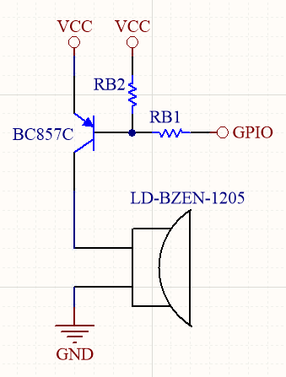

Parametrii Variabile
Parametru | Descriere | Valoare |  |  | Unitate de măsură
 |  | Min. | Typ. | Max.
VCC | Tensiunea de alimentare. | 3 | 3.3 | 5.5 | V
IBUZZ | Curentul prin buzzer. | 10 | 20 | 40 | mA
RB2 | Rezistență pull-down. | 9.2 | 10 | 10.8 | kΩ
RB1 | Rezistența RB1. Ales după calcule de mai jos. | 0.92 | 1 | 1.08 | kΩ

Parametrii Fixe
Parametru | Descriere | Valoare |  |  | Unitate de măsură
 |  | Min. | Typ. | Max.
VEBsat | Tensiunea E-B când tranzistorul este în saturație. | 760 | 800 | 840 | mV

Parametrii Calculate |  |  |  |  |  | Calcule de verificare
Parametru | Descriere | Valoare |  |  | Unitate de măsură | Parametru | Descriere | Valoare |  |  | Unitate de măsură
 |  | Min. | Typ. | Max. |  |  |  | Min. | Typ. | Max.
IB | Curentul prin baza tranzistorului. | 1.00 | 2.00 | 4.00 | mA | IB | Curentul prin baza tranzistorului. | 1.91 | 2.42 | 5.08 | mA
IB2 | Curentul prin rezistența RB2. | 70.37 | 80.00 | 91.30 | µA | β | Amplificarea în curent a tranzistorului. | 1.97 | 8.26 | 20.96 | -
IB1 | Curentul prin rezistența RB1. | 1.07 | 2.08 | 4.09 | mA
RB1 | Rezistența RB1. | 0.53 | 1.20 | 4.43 | kΩ

Formule folosite |  |  |  |  |  | Formule folosite
$$I_{B}=\frac{I_{BUZZ}}{10}$$
$$I_{B}=I_{B_{1}}−I_{B_{2}}=\frac{V_{CC}−V_{BEsat}}{R_{B_{1}}}−I_{B_{2}}$$
$$β=\frac{I_{BUZZ}}{I_{B}}$$
$$I_{B_{2}}=\frac{V_{EBsat}}{R_{B_{2}}}$$

$$I_{B_{1}}=I_{B_{2}}+I_{B}$$

$$R_{B_{1}}=\frac{V_{CC}−V_{EBsat}}{I_{B_{1}}}$$

